Testcase
TC_ID | Module | Test Title | Description/Test Summary | Test Steps | Test Data | Expected Result | Actual Result | Log/Screenshot/Video |  | Result | Phản hồi | FEEDBACK
TC_PHP85_001 | Sự kiện | Mở module Sự kiện | Kiểm tra module Sự kiện tải bình thường trên môi trường MiDesk PHP 8.5 và không phát sinh PHP Error/Warning. | 1. Đăng nhập MiDesk trên dev-85.midesk.vn. 2. Mở module Sự kiện từ menu bên trái. 3. Chờ lịch và dữ liệu sự kiện tải hoàn tất. 4. Mở DevTools > Network > Fetch/XHR. 5. Kiểm tra các request liên quan đến Sự kiện và nội dung Response. | Module Sự kiện; lịch tháng 10/2026. | Module Sự kiện hiển thị đầy đủ; dữ liệu lịch tải thành công; Response không chứa PHP Error/Warning. | Module Sự kiện mở bình thường; lịch tháng 10/2026 và dữ liệu sự kiện hiển thị; các request liên quan trả HTTP 200; không ghi nhận PHP Error/Warning. |  |  | Pass
TC_PHP85_002 | Sự kiện | Chuyển sang tháng kế tiếp | Kiểm tra điều hướng lịch sang tháng kế tiếp và dữ liệu được tải lại bình thường trên PHP 8.5. | 1. Ở lịch tháng 10/2026, mở DevTools > Network > Fetch/XHR. 2. Xóa log Network cũ. 3. Nhấn mũi tên sang phải (>). 4. Kiểm tra lịch chuyển sang tháng 11/2026. 5. Kiểm tra request mới và Response. | October 2026 =>November 2026. | Lịch chuyển đúng sang tháng kế tiếp; dữ liệu tải bình thường; không có PHP Error/Warning trong Response. | Lịch chuyển đúng sang November 2026; giao diện tải bình thường; các request liên quan trả HTTP 200; không phát hiện PHP Error/Warning. |  |  | Pass
TC_PHP85_003 | Sự kiện | Quay lại tháng trước | Kiểm tra điều hướng lịch về tháng trước và dữ liệu được tải lại đúng. | 1. Ở lịch November 2026, xóa log Network cũ. 2. Nhấn mũi tên sang trái (<). 3. Kiểm tra lịch quay về October 2026. 4. Kiểm tra dữ liệu sự kiện xuất hiện lại. 5. Kiểm tra request get_event_calendar_page và Response. | November 2026 =>October 2026. | Lịch quay về đúng tháng trước; dữ liệu sự kiện hiển thị bình thường; không có PHP Error/Warning. | Lịch quay đúng về October 2026; dữ liệu sự kiện hiển thị lại; request get_event_calendar_page trả HTTP 200; không ghi nhận PHP Error/Warning. |  |  | Pass
TC_PHP85_004 | Sự kiện | Chuyển chế độ xem Tháng sang Tuần | Kiểm tra chế độ xem Tuần của lịch Sự kiện hoạt động bình thường và không phát sinh lỗi PHP. | 1. Ở module Sự kiện, xóa log Network cũ. 2. Tại khu vực Tháng/Tuần/Ngày, chọn Tuần. 3. Chờ dữ liệu tuần tải hoàn tất. 4. Kiểm tra danh sách sự kiện theo ngày/giờ. 5. Kiểm tra các request liên quan và Response. | Chế độ xem: Tháng =>Tuần. | Giao diện chuyển sang chế độ Tuần; dữ liệu sự kiện hiển thị đầy đủ; không có PHP Error/Warning. | Giao diện chuyển sang tuần Sep 28 – Oct 4, 2026; danh sách sự kiện theo giờ hiển thị bình thường; không ghi nhận PHP Error/Warning. |  |  | Pass
TC_PHP85_005 | Sự kiện | Mở form Cập nhật sự kiện từ chế độ Tuần | Kiểm tra form Cập nhật sự kiện hiển thị đầy đủ khi chọn một sự kiện và kiểm tra lỗi PHP trong Response. | 1. Chuyển lịch sang chế độ Tuần. 2. Xóa log Network cũ. 3. Chọn sự kiện “báo cáo thực tập”. 4. Quan sát form Cập nhật sự kiện. 5. Thử cuộn nội dung form và kiểm tra vùng hiển thị phía dưới. 6. Mở request event_edit trong Network > Response. 7. Reload trang và lặp lại để xác nhận khả năng tái hiện. | Sự kiện: “báo cáo thực tập”. | Form Cập nhật sự kiện phải hiển thị đầy đủ các trường/nội dung và Response không chứa PHP Error/Warning. | Form Cập nhật sự kiện mở nhưng phần nội dung phía dưới bị trắng/không hiển thị đầy đủ; vùng trắng không chỉnh được độ cao, phần nội dung phía trên vẫn scroll được và lỗi vẫn tái hiện sau reload. Request event_edit trả HTTP 200 nhưng Response chứa PHP Warning: foreach() argument must be of type array|object, null given; file load-data/event_edit_btaskee.php, line 61. | 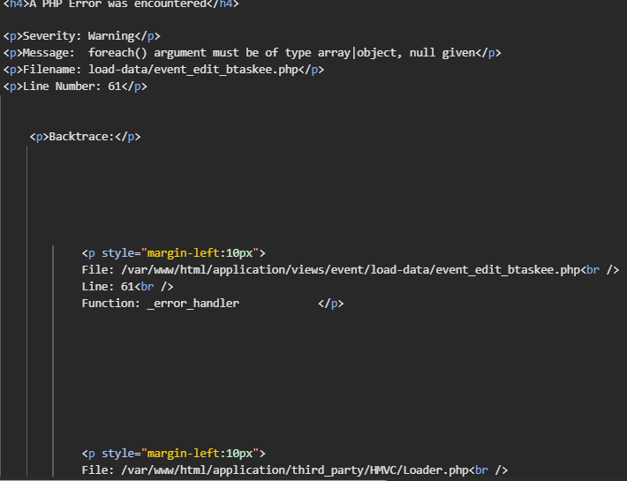 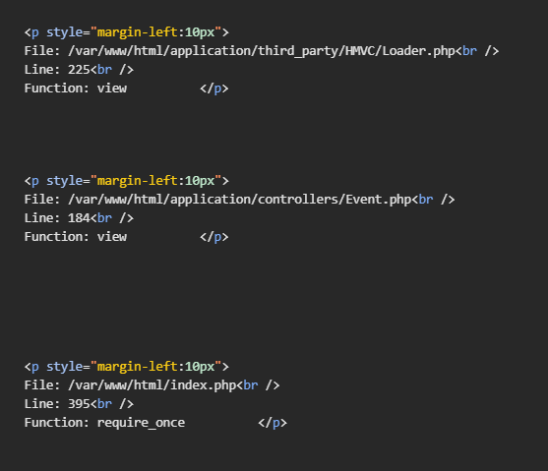 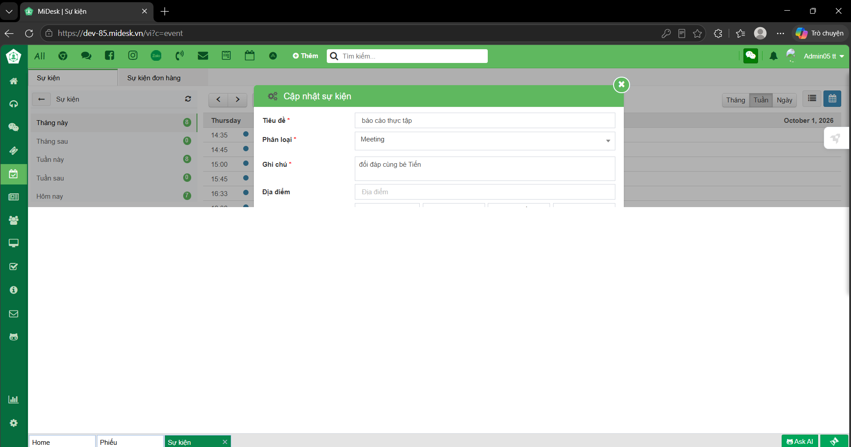 |  | Fail
TC_PHP85_006 | Cửa sổ chat | Mở module Cửa sổ chat | Kiểm tra module Cửa sổ chat tải bình thường trên môi trường MiDesk PHP 8.5 và không phát sinh PHP Error/Warning. | 1. Đăng nhập MiDesk trên dev-85.midesk.vn. 2. Mở DevTools > Network > Fetch/XHR và xóa log cũ. 3. Từ menu bên trái, chọn Cửa sổ chat. 4. Chờ giao diện tải hoàn tất. 5. Kiểm tra các tab Inbox, Comment, Live Chat, Đã xử lý; ô Điều kiện lọc, Tìm kiếm và danh sách hội thoại. 6. Kiểm tra các request phát sinh và nội dung Response. | Module Cửa sổ chat. | Module Cửa sổ chat mở thành công; các tab và danh sách hội thoại hiển thị bình thường; Response không chứa PHP Error/Warning. | Module Cửa sổ chat mở thành công; giao diện Inbox, các tab và danh sách hội thoại hiển thị bình thường; không phát hiện PHP Error/Warning trong các Response đã kiểm tra. |  |  | Pass
TC_PHP85_007 | Cửa sổ chat | Mở một hội thoại Zalo trong Inbox | Kiểm tra nội dung hội thoại và thông tin liên hệ khi chọn một hội thoại Zalo trong Inbox, đồng thời kiểm tra lỗi PHP compatibility/deprecation trên môi trường PHP 8.5. | 1. Vào Cửa sổ chat > Inbox. 2. Mở DevTools > Network > Fetch/XHR và xóa log cũ. 3. Chọn một hội thoại Zalo trong danh sách. 4. Chờ nội dung hội thoại và thông tin liên hệ tải hoàn tất. 5. Quan sát nội dung hiển thị trong khung chat. 6. Trong Network, chọn request load_content_zalo. 7. Mở tab Response và kiểm tra PHP Error/Warning/Deprecated. 8. Chọn thêm các hội thoại Zalo khác để kiểm tra khả năng tái hiện. | Các hội thoại Zalo có sẵn trong Inbox. | Hội thoại và thông tin liên hệ phải tải bình thường; nội dung chat chỉ hiển thị dữ liệu hội thoại hợp lệ; không hiển thị mã lỗi PHP/HTML kỹ thuật trên giao diện và Response không chứa PHP Error/Warning/Deprecated. | Mỗi lần chọn một hội thoại Zalo, trong khung chat xuất hiện trực tiếp block HTML chứa thông báo “A PHP Error was encountered”. Request load_content_zalo vẫn trả HTTP 200 nhưng Response chứa Severity 8192 với message: json_decode(): Passing null to parameter #1 ($json) of type string is deprecated. Filename: zalo/load_content_zalo_inbox_chatbot.php; Line Number: 608. Backtrace đi qua HMVC/Loader.php line 225, controllers/Zalo.php line 344 và line 202, index.php line 395. Lỗi tái hiện khi chọn các hội thoại Zalo khác. | 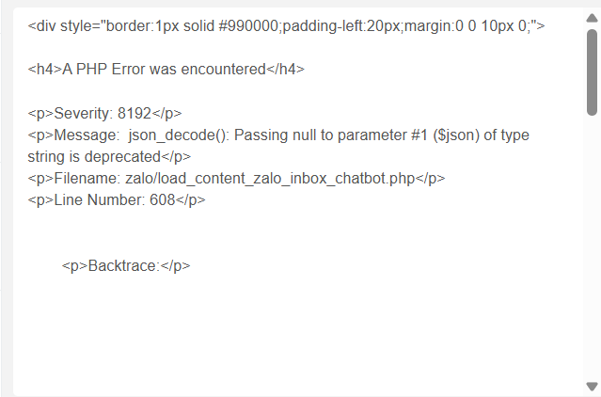 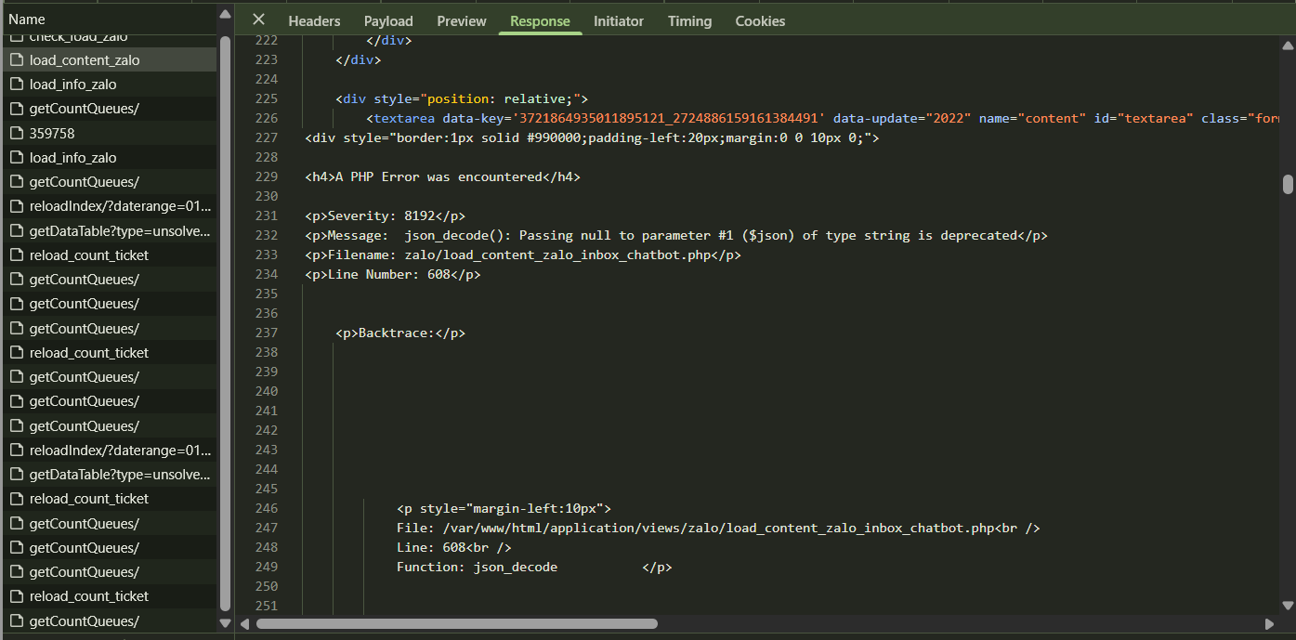 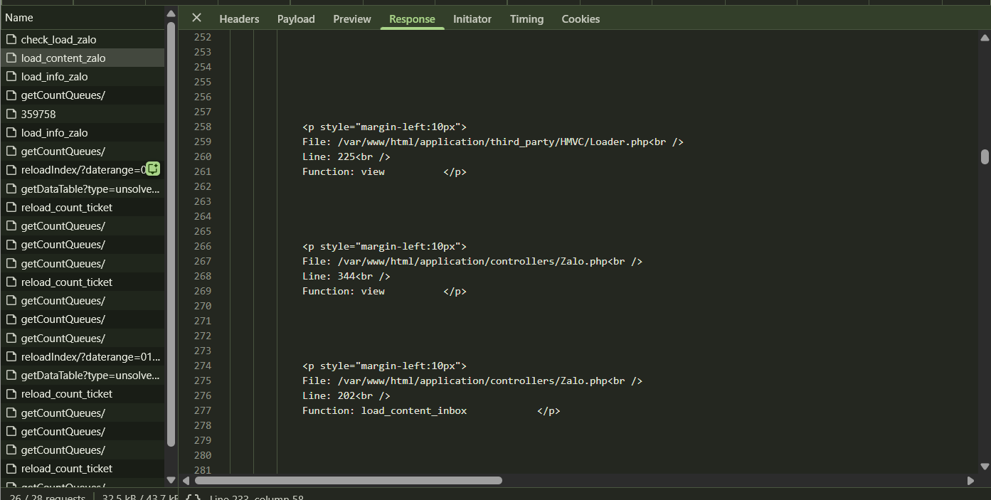 |  | Fail
TC_PHP85_008 | Cửa sổ chat | Tìm kiếm hội thoại trong Inbox | Kiểm tra chức năng tìm kiếm hội thoại trong Inbox hoạt động bình thường trên môi trường MiDesk PHP 8.5. | 1. Vào Cửa sổ chat > Inbox. 2. Mở DevTools > Network > Fetch/XHR và xóa log cũ. 3. Nhập tên hoặc từ khóa của một hội thoại đang tồn tại vào ô Tìm kiếm. 4. Chờ danh sách hội thoại được lọc theo từ khóa. 5. Kiểm tra các request phát sinh và nội dung Response. 6. Xóa từ khóa tìm kiếm và kiểm tra danh sách trở về trạng thái ban đầu. | Từ khóa của một hội thoại có sẵn trong Inbox. | Danh sách phải trả về các hội thoại phù hợp với từ khóa; khi xóa từ khóa danh sách trở lại bình thường; Response không chứa PHP Error/Warning/Deprecated. | Chức năng tìm kiếm hoạt động bình thường; danh sách hội thoại được lọc theo từ khóa và trở lại bình thường sau khi xóa từ khóa; không phát hiện PHP Error/Warning/Deprecated trong các Response đã kiểm tra. |  |  | Pass
TC_PHP85_009 | Cửa sổ chat | Sử dụng Điều kiện lọc trong Inbox | Kiểm tra bộ lọc hội thoại hoạt động bình thường và không phát sinh lỗi PHP trên môi trường MiDesk PHP 8.5. | 1. Vào Cửa sổ chat > Inbox. 2. Mở DevTools > Network > Fetch/XHR và xóa log cũ. 3. Mở mục Điều kiện lọc. 4. Chọn một điều kiện lọc có sẵn. 5. Chờ danh sách hội thoại cập nhật theo điều kiện đã chọn. 6. Kiểm tra request getFilter và nội dung Response. 7. Reset bộ lọc và kiểm tra danh sách trở lại bình thường. | Một điều kiện lọc hội thoại có sẵn trong hệ thống. | Danh sách hội thoại được lọc đúng theo điều kiện đã chọn; request xử lý thành công và Response không chứa PHP Error/Warning/Deprecated. | Bộ lọc hoạt động bình thường; danh sách hội thoại thay đổi theo điều kiện đã chọn; request getFilter trả HTTP 200 và không phát hiện PHP Error/Warning/Deprecated trong Response. |  |  | Pass
TC_PHP85_010 | Cửa sổ chat | Chuyển các tab Inbox / Comment / Live Chat / Đã xử lý | Kiểm tra việc chuyển qua các nhóm hội thoại trong Cửa sổ chat và xác minh Response không phát sinh PHP Error thực tế. | 1. Vào Cửa sổ chat. 2. Mở DevTools > Network > Fetch/XHR và xóa log cũ. 3. Lần lượt mở Inbox, Comment, Live Chat và Đã xử lý. 4. Ở mỗi tab, chờ danh sách tải hoàn tất và kiểm tra các request/Response tương ứng. 5. Tại tab Đã xử lý, kiểm tra kết quả tìm chuỗi 'Error was encountered' trong Response. 6. Xác minh xem Response có các trường PHP diagnostic như Severity, Message, Filename, Line Number hay không. | Các tab: Inbox, Comment, Live Chat, Đã xử lý. | Mỗi tab phải mở và tải đúng danh sách tương ứng; Response không chứa PHP Error/Warning/Deprecated thực tế. | Inbox, Comment, Live Chat và Đã xử lý đều tải danh sách bình thường. Tại tab Đã xử lý, Response có chuỗi 'Error was encountered' nằm trong nội dung HTML của một record hội thoại, nhưng không có các trường Severity, Message, Filename hoặc Line Number. Không ghi nhận PHP Error/Warning/Deprecated thực tế trong luồng kiểm thử. Nghi vấn: Response của tab Đã xử lý có tìm thấy chuỗi “A PHP Error was encountered”, tuy nhiên không có Severity/Message/Filename/Line Number đi kèm. Chưa xác định đây là PHP Error thực tế hay dữ liệu HTML của record; cần Dev kiểm tra thêm. | 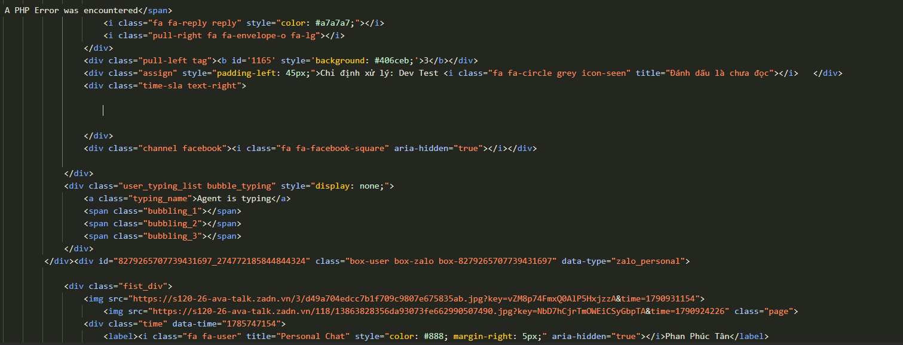 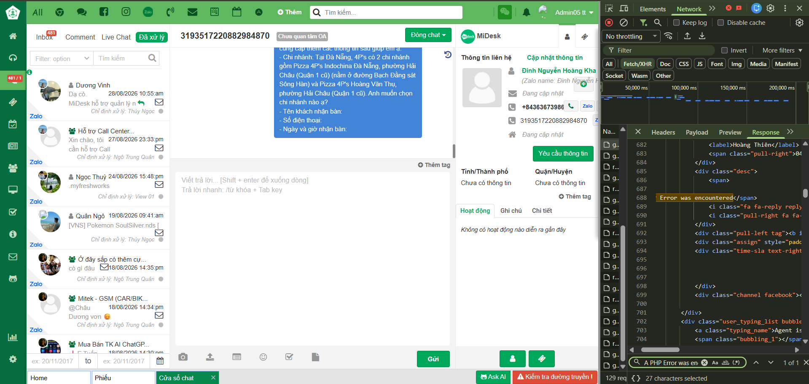 |  | Pass
TC_PHP85_011 | Giám sát | Mở module Giám sát chung | Kiểm tra màn hình Giám sát chung tải và hiển thị dữ liệu bình thường trên môi trường MiDesk PHP 8.5. | 1. Đăng nhập MiDesk trên dev-85.midesk.vn. 2. Mở DevTools > Network > Fetch/XHR và xóa log cũ. 3. Từ menu bên trái, chọn Giám sát. 4. Chờ tab Giám sát chung tải hoàn tất. 5. Kiểm tra các số liệu tổng quan và danh sách nhân viên. 6. Kiểm tra các request phát sinh và nội dung Response. | Module Giám sát; tab Giám sát chung. | Màn hình Giám sát chung phải tải đầy đủ; các số liệu tổng quan và danh sách nhân viên hiển thị bình thường; Response không chứa PHP Error/Warning/Deprecated. | Màn hình Giám sát chung tải thành công; các số liệu tổng quan, trạng thái và danh sách nhân viên hiển thị bình thường; không phát hiện PHP Error/Warning/Deprecated trong các Response đã kiểm tra. |  |  | Pass
TC_PHP85_012 | Giám sát | Lọc danh sách theo Bộ phận xử lý | Kiểm tra chức năng lọc danh sách nhân viên theo Bộ phận xử lý hoạt động bình thường trên môi trường MiDesk PHP 8.5. | 1. Vào Giám sát > Giám sát chung. 2. Mở DevTools > Network > Fetch/XHR và xóa log cũ. 3. Mở dropdown Bộ phận xử lý. 4. Chọn một bộ phận có sẵn. 5. Chờ danh sách nhân viên cập nhật. 6. Kiểm tra các request/Response liên quan. 7. Trả bộ lọc về trạng thái ban đầu. | Một Bộ phận xử lý có sẵn trong hệ thống. | Danh sách nhân viên phải cập nhật đúng theo bộ phận đã chọn; giao diện không lỗi; Response không chứa PHP Error/Warning/Deprecated. | Bộ lọc Bộ phận xử lý hoạt động bình thường; danh sách nhân viên cập nhật theo điều kiện đã chọn; không phát hiện PHP Error/Warning/Deprecated trong các Response đã kiểm tra. |  |  | Pass
TC_PHP85_013 | Giám sát | Tìm kiếm nhân viên trong Giám sát chung | Kiểm tra chức năng tìm kiếm nhân viên hoạt động bình thường trên môi trường MiDesk PHP 8.5. | 1. Vào Giám sát > Giám sát chung. 2. Mở DevTools > Network > Fetch/XHR và xóa log cũ. 3. Nhập tên/từ khóa của một nhân viên đang hiển thị vào ô Tìm kiếm. 4. Chờ kết quả được lọc. 5. Kiểm tra kết quả trả về và các request/Response liên quan. 6. Xóa từ khóa và kiểm tra danh sách trở về trạng thái ban đầu. | Tên hoặc từ khóa của một nhân viên có sẵn. | Hệ thống phải trả đúng nhân viên phù hợp với từ khóa; khi xóa từ khóa danh sách trở lại bình thường; Response không chứa PHP Error/Warning/Deprecated. | Chức năng tìm kiếm nhân viên hoạt động bình thường; danh sách hiển thị đúng kết quả theo từ khóa và không phát hiện PHP Error/Warning/Deprecated trong các Response đã kiểm tra. |  |  | Pass
TC_PHP85_014 | Giám sát | Mở tab Giám sát hàng đợi | Kiểm tra tab Giám sát hàng đợi tải và hiển thị dữ liệu queue bình thường trên môi trường MiDesk PHP 8.5. | 1. Vào module Giám sát. 2. Mở DevTools > Network > Fetch/XHR và xóa log cũ. 3. Chọn tab Giám sát hàng đợi. 4. Chờ dữ liệu hàng đợi tải hoàn tất. 5. Kiểm tra thông tin/bảng queue hiển thị. 6. Kiểm tra các request phát sinh và nội dung Response. | Tab Giám sát hàng đợi. | Tab Giám sát hàng đợi phải mở thành công; dữ liệu queue hiển thị đầy đủ; Response không chứa PHP Error/Warning/Deprecated. | Tab Giám sát hàng đợi tải thành công; dữ liệu hiển thị bình thường; không phát hiện PHP Error/Warning/Deprecated trong các Response đã kiểm tra. |  |  | Pass
TC_PHP85_015 | Giám sát | Mở tab Giám sát nhân viên | Kiểm tra màn hình Giám sát nhân viên tải và hiển thị dữ liệu trạng thái nhân viên bình thường trên môi trường MiDesk PHP 8.5. | 1. Vào module Giám sát. 2. Mở DevTools > Network > Fetch/XHR và xóa log cũ. 3. Chọn tab Giám sát nhân viên. 4. Chờ dữ liệu tải hoàn tất. 5. Kiểm tra danh sách/thông tin trạng thái nhân viên. 6. Kiểm tra các request phát sinh và nội dung Response. | Tab Giám sát nhân viên. | Tab Giám sát nhân viên phải tải thành công; dữ liệu/trạng thái nhân viên hiển thị đầy đủ; Response không chứa PHP Error/Warning/Deprecated. | Tab Giám sát nhân viên tải thành công; dữ liệu và trạng thái nhân viên hiển thị bình thường; không phát hiện PHP Error/Warning/Deprecated trong các Response đã kiểm tra. |  |  | Pass
TC_PHP85_016 | QA | Mở module QA / Chấm điểm QA | Kiểm tra màn hình Chấm điểm QA tải và hiển thị dữ liệu bình thường trên môi trường MiDesk PHP 8.5. | 1. Đăng nhập MiDesk trên dev-85.midesk.vn. 2. Mở DevTools > Network > Fetch/XHR và xóa log cũ. 3. Từ menu bên trái, chọn QA. 4. Chờ màn hình Chấm điểm QA tải hoàn tất. 5. Kiểm tra các bộ lọc: ID phiếu, khoảng ngày, Bộ phận, Nhân viên, Kênh, Trạng thái phiếu, Category. 6. Kiểm tra bảng danh sách phiếu và phân trang. 7. Kiểm tra các request phát sinh và nội dung Response. | Module QA / Chấm điểm QA. | Màn hình QA phải tải đầy đủ các bộ lọc, bảng danh sách phiếu và phân trang; các request xử lý bình thường; Response không chứa PHP Error/Warning/Deprecated. | Module QA mở thành công; các bộ lọc, danh sách phiếu và phân trang hiển thị bình thường; không phát hiện PHP Error/Warning/Deprecated trong các Response đã kiểm tra. |  |  | Pass
TC_PHP85_017 | QA | Lọc theo ID phiếu | Kiểm tra chức năng lọc danh sách phiếu QA theo ID hoạt động đúng trên môi trường MiDesk PHP 8.5. | 1. Vào module QA / Chấm điểm QA. 2. Mở DevTools > Network > Fetch/XHR và xóa log cũ. 3. Nhập ID phiếu dạng số vào ô ID phiếu, ví dụ 45542. 4. Nhấn Lọc dữ liệu. 5. Chờ bảng cập nhật và kiểm tra đúng phiếu tương ứng. 6. Kiểm tra các request/Response liên quan. 7. Xóa ID để trả danh sách về trạng thái ban đầu. | ID phiếu tồn tại, ví dụ 45542. | Hệ thống phải trả đúng phiếu phù hợp với ID đã nhập; Response không chứa PHP Error/Warning/Deprecated. | Chức năng lọc theo ID phiếu hoạt động bình thường khi nhập ID dạng số, ví dụ 45542. Ký tự # chỉ là ký hiệu hiển thị trước ID trong danh sách và không được sử dụng làm dữ liệu tìm kiếm. Hệ thống trả đúng phiếu tương ứng và không phát hiện PHP Error/Warning/Deprecated trong các Response đã kiểm tra. |  |  | Pass
TC_PHP85_018 | QA | Lọc dữ liệu theo khoảng thời gian | Kiểm tra chức năng lọc danh sách phiếu QA theo khoảng thời gian hoạt động bình thường trên môi trường MiDesk PHP 8.5. | 1. Vào module QA / Chấm điểm QA. 2. Mở DevTools > Network > Fetch/XHR và xóa log cũ. 3. Chọn một khoảng thời gian hợp lệ trong trường ngày. 4. Nhấn Lọc dữ liệu. 5. Chờ danh sách phiếu cập nhật. 6. Kiểm tra dữ liệu hiển thị phù hợp với khoảng thời gian đã chọn. 7. Kiểm tra các request/Response liên quan. | Một khoảng thời gian hợp lệ trong bộ lọc ngày. | Danh sách chỉ hiển thị các phiếu phù hợp với khoảng thời gian đã chọn; dữ liệu tải bình thường và Response không chứa PHP Error/Warning/Deprecated. | Chức năng lọc theo khoảng thời gian hoạt động bình thường; danh sách phiếu được cập nhật theo khoảng ngày đã chọn và không phát hiện PHP Error/Warning/Deprecated trong các Response đã kiểm tra. |  |  | Pass
2026-10-14

TC_ID | Module | Test Title | Description/Test Summary | Test Steps | Test Data | Expected Result | Actual Result | Log/Screenshot/Video |  | Result | Phản hồi | FEEDBACK
TC_PHP85_001 | Báo cáo | Mở module Báo cáo | Kiểm tra module Báo cáo tải và hiển thị bình thường trên môi trường MiDesk PHP 8.5. | 1. Đăng nhập MiDesk trên dev-85.midesk.vn. 2. Mở DevTools > Network > Fetch/XHR và xóa log cũ. 3. Chọn module Báo cáo từ menu bên trái. 4. Chờ giao diện tải hoàn tất. 5. Kiểm tra các request phát sinh và nội dung Response. | Module Báo cáo. | Module Báo cáo mở thành công; giao diện tải bình thường; Response không chứa PHP Error/Warning/Deprecated. | Module Báo cáo mở thành công và giao diện tải bình thường; không phát hiện PHP Error/Warning/Deprecated trong các Response đã kiểm tra. |  |  | Pass | Test mới
TC_PHP85_002 | Báo cáo | Mở báo cáo Khách hàng theo kênh | Kiểm tra báo cáo Khách hàng theo kênh có thể mở và tải giao diện bình thường trên PHP 8.5. | 1. Vào module Báo cáo. 2. Mở DevTools > Network > Fetch/XHR và xóa log cũ. 3. Chọn Khách hàng > Khách hàng theo kênh. 4. Chờ báo cáo tải hoàn tất. 5. Kiểm tra giao diện, các request và Response liên quan. | Báo cáo khách hàng > Khách hàng theo kênh. | Báo cáo Khách hàng theo kênh mở thành công; giao diện hiển thị bình thường; Response không chứa PHP Error/Warning/Deprecated. | Báo cáo Khách hàng theo kênh được mở thành công; giao diện tải bình thường và không phát hiện PHP Error/Warning/Deprecated trong các Response đã kiểm tra. |  |  | Pass | Test mới
TC_PHP85_003 | Báo cáo | Lọc Khách hàng theo kênh theo thời gian Tuần trước | Kiểm tra bộ lọc thời gian của báo cáo Khách hàng theo kênh hoạt động bình thường trên PHP 8.5. | 1. Mở báo cáo Khách hàng theo kênh. 2. Xóa log Network cũ. 3. Tại bộ lọc thời gian, chọn Tuần trước. 4. Chờ hệ thống xử lý điều kiện lọc. 5. Kiểm tra giao diện, request phát sinh và nội dung Response. | Khoảng thời gian: Tuần trước. | Hệ thống áp dụng bộ lọc Tuần trước thành công; giao diện hoạt động bình thường; Response không chứa PHP Error/Warning/Deprecated. | Bộ lọc thời gian hoạt động bình thường khi chọn “Tuần trước”; hệ thống xử lý điều kiện lọc và không phát hiện PHP Error/Warning/Deprecated trong các Response đã kiểm tra. |  |  | Pass | Test mới
TC_PHP85_004 | Báo cáo | Lọc Báo cáo Tổng quát theo Nhân viên | Kiểm tra bộ lọc Nhân viên trên màn hình Báo cáo Tổng quát hoạt động bình thường trên PHP 8.5. | 1. Vào module Báo cáo > Tổng quát. 2. Mở DevTools > Network > Fetch/XHR và xóa log cũ. 3. Tại bộ lọc Nhân viên, chọn Chat Bot. 4. Chờ các chỉ số tổng quan cập nhật. 5. Kiểm tra các request phát sinh và nội dung Response. | Nhân viên: Chat Bot. | Hệ thống áp dụng bộ lọc Nhân viên thành công; các chỉ số tổng quan cập nhật theo điều kiện đã chọn; Response không chứa PHP Error/Warning/Deprecated. | Bộ lọc Nhân viên hoạt động bình thường khi chọn “Chat Bot”. Các chỉ số tổng quan được cập nhật và tại thời điểm kiểm tra hiển thị giá trị 0; không phát hiện PHP Error/Warning/Deprecated trong các Response đã kiểm tra. |  |  | Pass | Test mới
TC_PHP85_005 | Giám sát | Reload và kiểm tra lại Giám sát chung | Retest màn hình Giám sát chung sau cập nhật, kiểm tra khả năng truy cập lại và hiển thị dữ liệu sau khi reload trên PHP 8.5. | 1. Vào module Giám sát > Giám sát chung. 2. Mở DevTools > Network > Fetch/XHR và xóa log cũ. 3. Reload trang. 4. Ghi nhận trang được điều hướng sau reload. 5. Truy cập lại module Giám sát. 6. Kiểm tra các số liệu tổng quan, danh sách nhân viên và Response. | Giám sát chung; thao tác reload trang. | Sau khi reload và truy cập lại Giám sát, màn hình vẫn có thể tải bình thường; dữ liệu hiển thị đúng; Response không chứa PHP Error/Warning/Deprecated. | Khi reload, hệ thống chuyển về Trang chủ. Sau khi truy cập lại module Giám sát, màn hình Giám sát chung tải bình thường, các số liệu tổng quan và danh sách nhân viên vẫn hiển thị đúng; không phát hiện PHP Error/Warning/Deprecated trong các Response đã kiểm tra. |  |  | Pass | Retest sau cập nhật
TC_PHP85_006 | Giám sát | Lọc theo Bộ phận xử lý | Retest chức năng lọc danh sách Giám sát theo Bộ phận xử lý sau khi hệ thống được cập nhật trên PHP 8.5. | 1. Vào Giám sát > Giám sát chung. 2. Xóa log Network cũ. 3. Mở bộ lọc Bộ phận xử lý. 4. Chọn Hỗ trợ kỹ thuật. 5. Chờ danh sách nhân viên cập nhật. 6. Kiểm tra request và Response liên quan. | Bộ phận xử lý: Hỗ trợ kỹ thuật. | Danh sách nhân viên được cập nhật theo bộ phận đã chọn; giao diện hoạt động bình thường; Response không chứa PHP Error/Warning/Deprecated. | Bộ lọc Bộ phận xử lý hoạt động bình thường khi chọn “Hỗ trợ kỹ thuật”; danh sách nhân viên được cập nhật theo điều kiện đã chọn và không phát hiện PHP Error/Warning/Deprecated trong các Response đã kiểm tra. |  |  | Pass | Retest chức năng cũ
TC_PHP85_007 | Giám sát | Tìm kiếm nhân viên | Retest chức năng tìm kiếm nhân viên trong Giám sát chung sau khi hệ thống được cập nhật trên PHP 8.5. | 1. Vào Giám sát > Giám sát chung. 2. Xóa log Network cũ. 3. Nhập “Ngô Quân” vào ô Tìm kiếm. 4. Chờ kết quả lọc. 5. Kiểm tra đúng nhân viên và các thông tin trạng thái. 6. Kiểm tra request và Response nếu có. | Từ khóa: Ngô Quân. | Hệ thống trả đúng nhân viên phù hợp với từ khóa; thông tin trạng thái hiển thị bình thường; không có PHP Error/Warning/Deprecated. | Chức năng tìm kiếm hoạt động bình thường khi nhập “Ngô Quân”; hệ thống trả đúng nhân viên tương ứng, thông tin trạng thái hiển thị bình thường và không phát hiện PHP Error/Warning/Deprecated trong các Response đã kiểm tra. |  |  | Pass | Retest chức năng cũ
TC_PHP85_008 | Giám sát | Mở tab Giám sát cuộc gọi | Kiểm tra tab Giám sát cuộc gọi tải và hiển thị bình thường trên môi trường MiDesk PHP 8.5. | 1. Vào module Giám sát. 2. Mở DevTools > Network > Fetch/XHR và xóa log cũ. 3. Chọn tab Giám sát cuộc gọi. 4. Chờ giao diện tải hoàn tất. 5. Kiểm tra các thành phần hiển thị, request phát sinh và Response. | Tab Giám sát cuộc gọi. | Tab Giám sát cuộc gọi mở thành công; giao diện tải bình thường; Response không chứa PHP Error/Warning/Deprecated. | Tab Giám sát cuộc gọi được mở thành công, giao diện tải bình thường và không phát hiện PHP Error/Warning/Deprecated trong các Response đã kiểm tra. |  |  | Pass | Test mới
TC_PHP85_009 | Giám sát | Mở tab Giám sát SLA | Kiểm tra tab Giám sát SLA tải và hiển thị bình thường trên môi trường MiDesk PHP 8.5. | 1. Vào module Giám sát. 2. Mở DevTools > Network > Fetch/XHR và xóa log cũ. 3. Chọn tab Giám sát SLA. 4. Chờ giao diện tải hoàn tất. 5. Kiểm tra các thành phần hiển thị, request phát sinh và Response. | Tab Giám sát SLA. | Tab Giám sát SLA mở thành công; giao diện tải bình thường; Response không chứa PHP Error/Warning/Deprecated. | Tab Giám sát SLA được mở thành công, giao diện và các thành phần liên quan tải bình thường; không phát hiện PHP Error/Warning/Deprecated trong các Response đã kiểm tra. |  |  | Pass | Test mới
TC_PHP85_010 | Liên hệ | Tìm kiếm Liên hệ theo tên | Kiểm tra chức năng tìm kiếm Liên hệ theo tên hoạt động bình thường trên môi trường MiDesk PHP 8.5. | 1. Truy cập trang Liên hệ. 2. Mở DevTools > Network > Fetch/XHR và xóa log cũ. 3. Nhập “Trịnh Trần” vào ô Tìm kiếm. 4. Thực hiện tìm kiếm và kiểm tra danh sách kết quả. 5. Kiểm tra request phát sinh và nội dung Response. 6. Xóa từ khóa để đưa danh sách về trạng thái ban đầu. | Từ khóa: Trịnh Trần. | Danh sách trả đúng Liên hệ phù hợp với từ khóa; thông tin dữ liệu hiển thị đúng và Response không chứa PHP Error/Warning/Deprecated. | Chức năng tìm kiếm hoạt động bình thường khi nhập “Trịnh Trần”; hệ thống trả đúng Liên hệ tương ứng và không phát hiện PHP Error/Warning/Deprecated trong các Response đã kiểm tra. |  |  | Pass | Test mới
TC_PHP85_011 | Liên hệ | Lọc Liên hệ theo Ngày tạo | Kiểm tra chức năng lọc danh sách Liên hệ theo Ngày tạo hoạt động bình thường trên môi trường MiDesk PHP 8.5. | 1. Truy cập trang Liên hệ. 2. Mở DevTools > Network > Fetch/XHR và xóa log cũ. 3. Chọn bộ lọc Ngày tạo và thiết lập khoảng ngày có dữ liệu. 4. Thực hiện tìm kiếm/lọc. 5. Kiểm tra danh sách kết quả theo khoảng ngày đã chọn. 6. Kiểm tra request phát sinh và nội dung Response. | Bộ lọc: Ngày tạo. | Danh sách Liên hệ được cập nhật đúng theo khoảng ngày đã chọn; giao diện hoạt động bình thường và Response không chứa PHP Error/Warning/Deprecated. | Chức năng lọc theo Ngày tạo hoạt động bình thường; danh sách Liên hệ được cập nhật theo điều kiện đã chọn và không phát hiện PHP Error/Warning/Deprecated trong các Response đã kiểm tra. |  |  | Pass | Test mới
TC_PHP85_012 | Liên hệ | Ẩn/hiện cột trong danh sách Liên hệ | Kiểm tra chức năng tùy chỉnh các cột hiển thị trong danh sách Liên hệ hoạt động bình thường trên môi trường MiDesk PHP 8.5. | 1. Truy cập trang Liên hệ. 2. Mở menu Hiển thị. 3. Bỏ chọn cột Email. 4. Quan sát bảng Liên hệ. 5. Thử tương tự với các cột khác, bao gồm Điện thoại. 6. Theo dõi Network để kiểm tra request phát sinh nếu có. | Menu Hiển thị; các cột Email, Điện thoại và một số cột khác. | Khi bỏ chọn một cột trong menu Hiển thị, cột tương ứng phải được ẩn khỏi bảng; khi chọn lại, cột phải xuất hiện trở lại. Các cột còn lại không bị ảnh hưởng. | Sau khi bỏ chọn cột Email và thử tương tự với các cột khác trong menu Hiển thị, trạng thái checkbox thay đổi nhưng các cột tương ứng vẫn tiếp tục hiển thị trên bảng Liên hệ. Thao tác không phát sinh request mới trong Network và không phát hiện PHP Error/Warning/Deprecated. Chức năng tùy chỉnh cột hiển thị không có hiệu lực trên giao diện. |  | 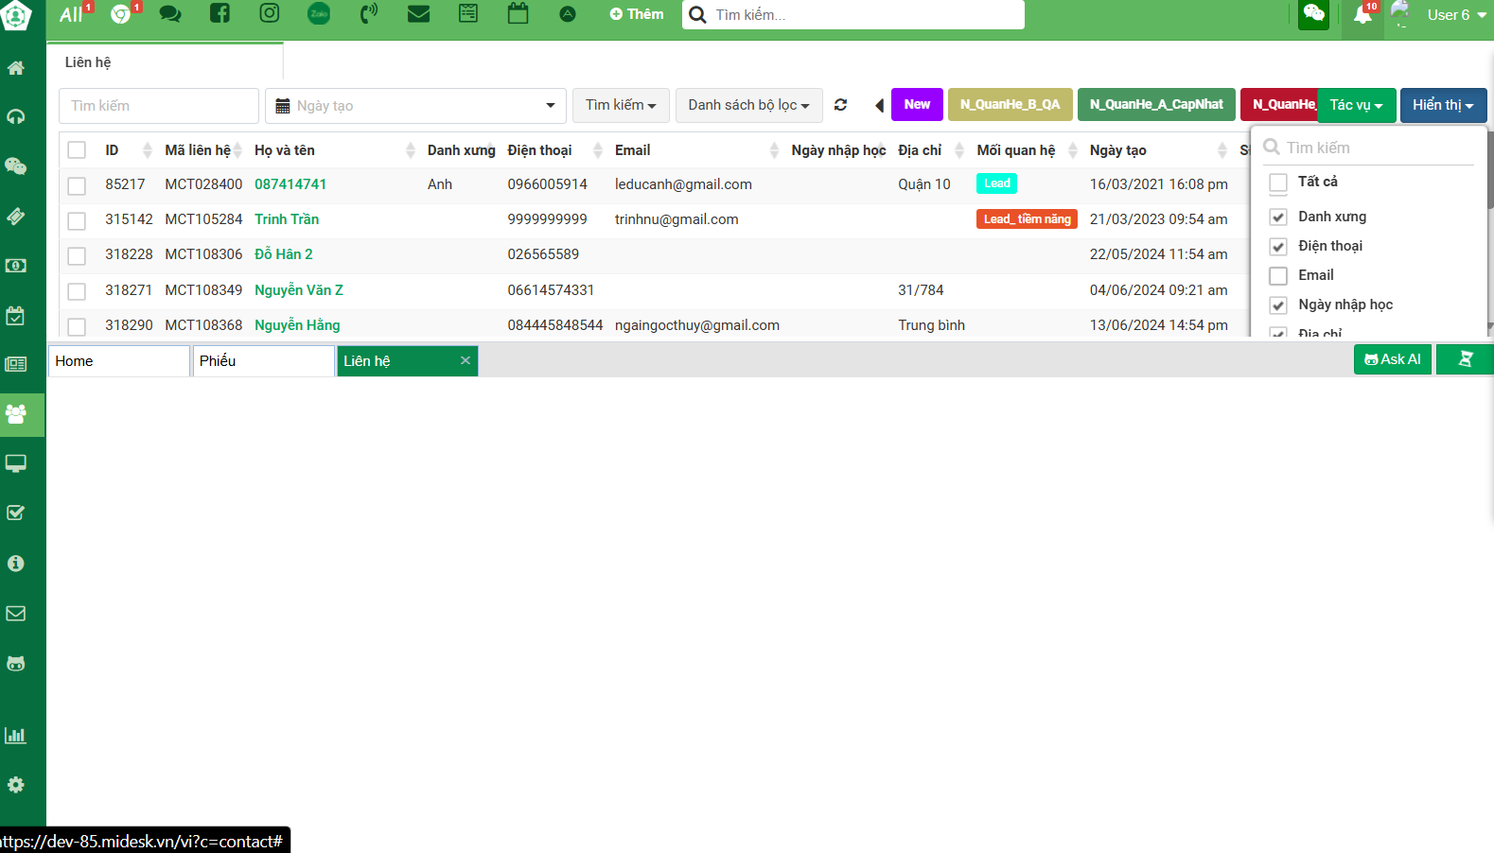 | Fail | BUG-001
TC_PHP85_013 | Liên hệ | Chuyển trang danh sách Liên hệ | Kiểm tra chức năng phân trang danh sách Liên hệ hoạt động bình thường trên môi trường MiDesk PHP 8.5. | 1. Truy cập trang Liên hệ. 2. Mở DevTools > Network > Fetch/XHR và xóa log cũ. 3. Đảm bảo danh sách đang ở trang 1. 4. Chuyển sang trang 2 hoặc chọn nút Sau. 5. Kiểm tra dữ liệu danh sách được cập nhật. 6. Kiểm tra request phát sinh và nội dung Response. 7. Quay lại trang 1 để xác nhận phân trang hoạt động ổn định. | Phân trang: Trang 1 → Trang 2. | Hệ thống chuyển sang trang tiếp theo thành công; dữ liệu danh sách được cập nhật đúng và Response không chứa PHP Error/Warning/Deprecated. | Chức năng phân trang Liên hệ hoạt động bình thường; hệ thống chuyển trang và cập nhật dữ liệu danh sách đúng, không phát hiện PHP Error/Warning/Deprecated trong các Response đã kiểm tra. |  |  | Pass | Test mới
TC_PHP85_014 | Liên hệ | Mở chi tiết một Liên hệ | Kiểm tra màn hình thông tin chi tiết Liên hệ tải và hiển thị bình thường trên môi trường MiDesk PHP 8.5. | 1. Truy cập trang Liên hệ. 2. Mở DevTools > Network > Fetch/XHR và xóa log cũ. 3. Chọn một Liên hệ đang có trong danh sách. 4. Mở thông tin chi tiết Liên hệ. 5. Kiểm tra dữ liệu hiển thị đúng với Liên hệ đã chọn. 6. Kiểm tra request phát sinh và nội dung Response. 7. Đóng màn hình chi tiết và quay lại danh sách. | Liên hệ: Trịnh Trần. | Thông tin chi tiết đúng Liên hệ được mở đầy đủ; giao diện tải bình thường và Response không chứa PHP Error/Warning/Deprecated. | Thông tin chi tiết Liên hệ được mở thành công, dữ liệu hiển thị bình thường và không phát hiện PHP Error/Warning/Deprecated trong các Response đã kiểm tra. |  |  | Pass | Test mới
TC_PHP85_015 | Khách hàng | Tìm kiếm Khách hàng theo tên | Kiểm tra chức năng tìm kiếm Khách hàng theo tên hoạt động bình thường trên môi trường MiDesk PHP 8.5. | 1. Truy cập trang Khách hàng. 2. Mở DevTools > Network > Fetch/XHR và xóa log cũ. 3. Nhập “Nguyễn Ngọc” vào ô Tìm kiếm. 4. Thực hiện tìm kiếm và kiểm tra kết quả. 5. Đối chiếu thông tin khách hàng hiển thị. 6. Kiểm tra request phát sinh và nội dung Response. 7. Xóa từ khóa để đưa danh sách về trạng thái ban đầu. | Từ khóa: Nguyễn Ngọc. | Hệ thống trả đúng Khách hàng phù hợp với từ khóa; dữ liệu hiển thị bình thường và Response không chứa PHP Error/Warning/Deprecated. | Chức năng tìm kiếm Khách hàng hoạt động bình thường khi nhập “Nguyễn Ngọc”; hệ thống trả đúng kết quả và không phát hiện PHP Error/Warning/Deprecated trong các Response đã kiểm tra. |  |  | Pass | Test mới
TC_PHP85_016 | Khách hàng | Lọc Khách hàng theo Ngày tạo | Kiểm tra chức năng lọc danh sách Khách hàng theo Ngày tạo hoạt động bình thường trên môi trường MiDesk PHP 8.5. | 1. Truy cập trang Khách hàng. 2. Mở DevTools > Network > Fetch/XHR và xóa log cũ. 3. Chọn bộ lọc Ngày tạo và thiết lập khoảng ngày có dữ liệu. 4. Thực hiện tìm kiếm/lọc. 5. Kiểm tra danh sách kết quả theo khoảng ngày đã chọn. 6. Kiểm tra request phát sinh và nội dung Response. | Bộ lọc: Ngày tạo. | Danh sách Khách hàng được cập nhật đúng theo khoảng ngày đã chọn; giao diện hoạt động bình thường và Response không chứa PHP Error/Warning/Deprecated. | Chức năng lọc Khách hàng theo Ngày tạo hoạt động bình thường; danh sách được cập nhật theo điều kiện đã chọn và không phát hiện PHP Error/Warning/Deprecated trong các Response đã kiểm tra. |  |  | Pass | Test mới
TC_PHP85_017 | Khách hàng | Chuyển nhóm dữ liệu Khách hàng | Kiểm tra các nhóm dữ liệu Khách hàng có thể chuyển đổi và tải bình thường trên môi trường MiDesk PHP 8.5. | 1. Truy cập trang Khách hàng. 2. Mở DevTools > Network > Fetch/XHR và xóa log cũ. 3. Lần lượt chọn các nhóm Midesk - C, MiPBX - A, MiSMS - A và MiTax - A. 4. Sau mỗi lần chuyển nhóm, chờ dữ liệu tải hoàn tất. 5. Kiểm tra bảng dữ liệu hoặc trạng thái không có dữ liệu hợp lệ. 6. Kiểm tra các request phát sinh và nội dung Response. | Nhóm dữ liệu: Midesk - C; MiPBX - A; MiSMS - A; MiTax - A. | Các nhóm dữ liệu được chuyển đổi và tải bình thường; không xuất hiện vùng trắng/loading bất thường và Response không chứa PHP Error/Warning/Deprecated. | Các nhóm dữ liệu Khách hàng được chuyển và tải bình thường; giao diện hoạt động ổn định và không phát hiện PHP Error/Warning/Deprecated trong các Response đã kiểm tra. |  |  | Pass | Test mới
TC_PHP85_018 | Khách hàng | Chuyển trang danh sách Khách hàng | Kiểm tra chức năng phân trang danh sách Khách hàng hoạt động bình thường trên môi trường MiDesk PHP 8.5. | 1. Truy cập trang Khách hàng. 2. Mở DevTools > Network > Fetch/XHR và xóa log cũ. 3. Đảm bảo danh sách đang ở trang 1. 4. Chuyển sang trang 2 hoặc chọn nút Sau. 5. Kiểm tra dữ liệu danh sách được cập nhật. 6. Kiểm tra request phát sinh và nội dung Response. 7. Quay lại trang 1 để xác nhận phân trang hoạt động ổn định. | Phân trang: Trang 1 → Trang 2. | Hệ thống chuyển sang trang tiếp theo thành công; dữ liệu Khách hàng được cập nhật đúng và Response không chứa PHP Error/Warning/Deprecated. | Chức năng phân trang Khách hàng hoạt động bình thường; hệ thống chuyển trang và cập nhật dữ liệu đúng, không phát hiện PHP Error/Warning/Deprecated trong các Response đã kiểm tra. |  |  | Pass | Test mới
TC_PHP85_019 | Khách hàng | Mở chi tiết Khách hàng | Kiểm tra màn hình thông tin chi tiết Khách hàng tải và hiển thị bình thường trên môi trường MiDesk PHP 8.5. | 1. Truy cập trang Khách hàng. 2. Mở DevTools > Network > Fetch/XHR và xóa log cũ. 3. Chọn một Khách hàng đang có trong danh sách. 4. Mở thông tin chi tiết Khách hàng. 5. Kiểm tra dữ liệu hiển thị đúng với Khách hàng đã chọn. 6. Kiểm tra request phát sinh và nội dung Response. 7. Đóng màn hình chi tiết và quay lại danh sách. | Khách hàng: Nguyễn Ngọc. | Thông tin chi tiết đúng Khách hàng được mở đầy đủ; giao diện tải bình thường và Response không chứa PHP Error/Warning/Deprecated. | Thông tin chi tiết Khách hàng được mở thành công, dữ liệu hiển thị bình thường và không phát hiện PHP Error/Warning/Deprecated trong các Response đã kiểm tra. |  |  | Pass | Test mới
TC_PHP85_020 | Nhân viên | Tìm kiếm Nhân viên | Kiểm tra chức năng tìm kiếm Nhân viên hoạt động bình thường trên môi trường MiDesk PHP 8.5. | 1. Truy cập trang Nhân viên. 2. Mở DevTools > Network > Fetch/XHR và xóa log cũ. 3. Nhập “User 6” vào ô Tìm kiếm. 4. Kiểm tra kết quả trả về đúng nhân viên. 5. Đối chiếu các thông tin hiển thị như ID, họ tên, loại tài khoản, vai trò, bộ phận, phân quyền, ngày tạo và ngày cập nhật. 6. Kiểm tra request phát sinh và nội dung Response. 7. Xóa từ khóa để đưa danh sách về trạng thái ban đầu. | Từ khóa: User 6. | Hệ thống trả đúng Nhân viên phù hợp với từ khóa; dữ liệu các cột hiển thị đúng và Response không chứa PHP Error/Warning/Deprecated. | Chức năng tìm kiếm hoạt động bình thường khi nhập “User 6”; hệ thống trả đúng nhân viên tương ứng, các thông tin hiển thị bình thường và không phát hiện PHP Error/Warning/Deprecated trong các Response đã kiểm tra. |  |  | Pass | Test mới
TC_PHP85_021 | Nhân viên | Làm mới danh sách Nhân viên | Kiểm tra chức năng refresh danh sách Nhân viên hoạt động bình thường trên môi trường MiDesk PHP 8.5. | 1. Truy cập trang Nhân viên. 2. Mở DevTools > Network > Fetch/XHR và xóa log cũ. 3. Click nút refresh cạnh ô Tìm kiếm. 4. Chờ danh sách Nhân viên tải lại. 5. Kiểm tra các bản ghi và cột dữ liệu vẫn hiển thị bình thường. 6. Kiểm tra request phát sinh và nội dung Response. | Nút refresh danh sách Nhân viên. | Danh sách Nhân viên được tải lại thành công; dữ liệu và giao diện hiển thị bình thường, Response không chứa PHP Error/Warning/Deprecated. | Chức năng refresh danh sách Nhân viên hoạt động bình thường; dữ liệu được tải lại đầy đủ và không phát hiện PHP Error/Warning/Deprecated trong các Response đã kiểm tra. |  |  | Pass | Test mới
TC_PHP85_022 | Nhân viên | Mở chi tiết Nhân viên | Kiểm tra màn hình thông tin chi tiết Nhân viên tải và hiển thị bình thường trên môi trường MiDesk PHP 8.5. | 1. Truy cập trang Nhân viên. 2. Mở DevTools > Network > Fetch/XHR và xóa log cũ. 3. Chọn một Nhân viên đang có trong danh sách, ví dụ User 6. 4. Mở thông tin chi tiết Nhân viên. 5. Kiểm tra dữ liệu hiển thị đúng với nhân viên đã chọn. 6. Không thay đổi quyền, bộ phận hoặc trạng thái tài khoản. 7. Kiểm tra request phát sinh và nội dung Response. 8. Quay lại danh sách. | Nhân viên: User 6. | Thông tin chi tiết đúng Nhân viên được mở đầy đủ; giao diện tải bình thường và Response không chứa PHP Error/Warning/Deprecated. | Thông tin chi tiết Nhân viên được mở thành công, dữ liệu của nhân viên hiển thị bình thường và không phát hiện PHP Error/Warning/Deprecated trong các Response đã kiểm tra. |  |  | Pass | Test mới

NoteBug
Bug ID | Người report | Thiết bị | OS/App version | Module | Testcase liên quan | Tiêu đề bug | Bước tái hiện | Kết quả thực tế | Kết quả mong muốn | Log/Screenshot/Video
BUG-001 | Vinh | PC | Chrome / MiDesk dev-85 (PHP 8.5) | Sự kiện | TC_PHP85_005 | PHP Warning khi mở Cập nhật sự kiện và form hiển thị không đầy đủ | 1. Vào module Sự kiện. 2. Chuyển sang chế độ Tuần. 3. Chọn sự kiện “báo cáo thực tập”. 4. Quan sát form Cập nhật sự kiện. 5. Mở DevTools > Network > Fetch/XHR. 6. Chọn request event_edit > Response. 7. Reload trang và lặp lại để xác nhận. | Form Cập nhật sự kiện xuất hiện vùng trắng lớn ở phần dưới, không hiển thị đầy đủ nội dung. Request event_edit trả HTTP 200 nhưng Response chứa PHP Warning: foreach() argument must be of type array|object, null given; file load-data/event_edit_btaskee.php, line 61. | Form Cập nhật sự kiện phải hiển thị đầy đủ các trường/nội dung và Response không chứa PHP Error/Warning.
BUG-002 | Vinh | PC | Chrome / MiDesk dev-85 (PHP 8.5) | Cửa sổ chat | TC_PHP85_007 | Khung chat hiển thị trực tiếp PHP Deprecated/HTML error khi mở hội thoại Zalo | 1. Vào Cửa sổ chat > Inbox. 2. Mở DevTools > Network > Fetch/XHR và xóa log cũ. 3. Chọn một hội thoại Zalo. 4. Quan sát nội dung khung chat. 5. Chọn request load_content_zalo > Response. 6. Chọn thêm các hội thoại Zalo khác để kiểm tra khả năng tái hiện. | Mỗi lần chọn hội thoại Zalo, khung chat hiển thị trực tiếp block HTML chứa “A PHP Error was encountered”. Request load_content_zalo trả HTTP 200 nhưng Response chứa Severity 8192: json_decode(): Passing null to parameter #1 ($json) of type string is deprecated; file zalo/load_content_zalo_inbox_chatbot.php, line 608. Lỗi tái hiện trên nhiều hội thoại Zalo. | Nội dung hội thoại phải hiển thị bình thường, không render mã HTML/thông báo lỗi PHP trên giao diện; Response không chứa PHP Error/Deprecated và json_decode() phải nhận dữ liệu hợp lệ thay vì null. | 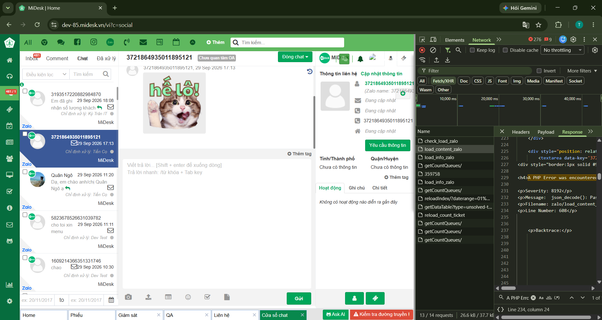

2026-10-14

Bug ID | Người report | Thiết bị | OS/App version | Module | Testcase liên quan | Tiêu đề bug | Bước tái hiện | Kết quả thực tế | Kết quả mong muốn | Log/Screenshot/Video
BUG-001 | Vinh | PC | Chrome / MiDesk dev-85 (PHP 8.5) | Liên hệ | TC_PHP85_012 | Chức năng Hiển thị không ẩn cột đã bỏ chọn trong danh sách Liên hệ | 1. Truy cập module Liên hệ. 2. Click Hiển thị. 3. Bỏ chọn cột Email. 4. Quan sát cột Email trên bảng. 5. Thử bỏ chọn thêm Điện thoại hoặc một số cột khác. 6. Theo dõi Network trong quá trình thao tác. | Checkbox của cột được bỏ chọn nhưng cột tương ứng vẫn tiếp tục hiển thị trên bảng. Thử với nhiều cột cho cùng kết quả. Thao tác không phát sinh request mới trong Network và không ghi nhận PHP Error/Warning/Deprecated. | Cột được bỏ chọn phải được ẩn khỏi danh sách ngay sau khi thay đổi thiết lập Hiển thị; khi chọn lại, cột phải hiển thị trở lại.

